Estadísticas
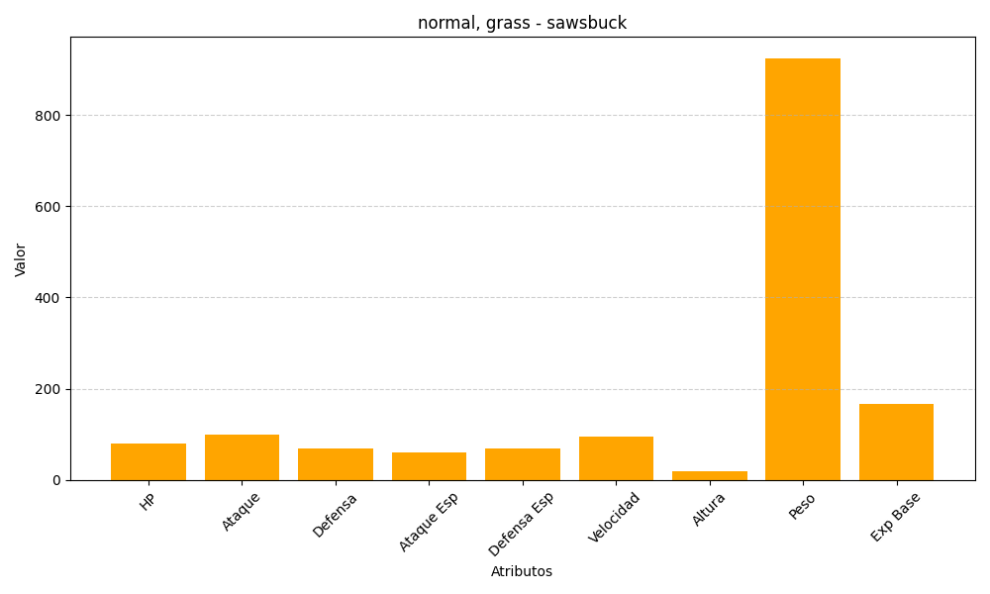
ID | Nombre | Tipo | HP | Ataque | Defensa | Ataque Especial | Defensa Especial | Velocidad | Altura | Peso | Experiencia Base
586 | sawsbuck | normal, grass | 80 | 100 | 70 | 60 | 70 | 95 | 19 | 925 | 166

